2019_07_data
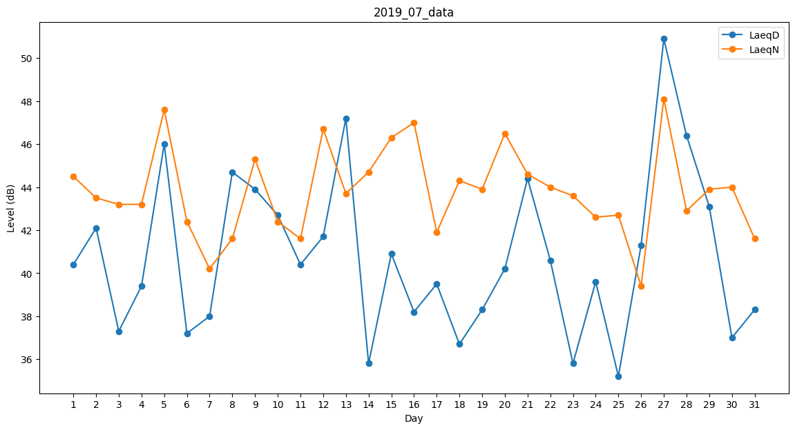
Day | LaeqD | LaeqN
1 | 40.4 | 44.5
2 | 42.1 | 43.5
3 | 37.3 | 43.2
4 | 39.4 | 43.2
5 | 46 | 47.6
6 | 37.2 | 42.4
7 | 38 | 40.2
8 | 44.7 | 41.6
9 | 43.9 | 45.3
10 | 42.7 | 42.4
11 | 40.4 | 41.6
12 | 41.7 | 46.7
13 | 47.2 | 43.7
14 | 35.8 | 44.7
15 | 40.9 | 46.3
16 | 38.2 | 47
17 | 39.5 | 41.9
18 | 36.7 | 44.3
19 | 38.3 | 43.9
20 | 40.2 | 46.5
21 | 44.4 | 44.6
22 | 40.6 | 44
23 | 35.8 | 43.6
24 | 39.6 | 42.6
25 | 35.2 | 42.7
26 | 41.3 | 39.4
27 | 50.9 | 48.1
28 | 46.4 | 42.9
29 | 43.1 | 43.9
30 | 37 | 44
31 | 38.3 | 41.6

